상품제안서
아이리버 항균처리 충전식 멀티페어링 버티컬 블루투스 무소음 무선 마우스 Air Lift 50 | 상품코드: F32235

 |  | 02-412-0044 | www.easy1.co.kr
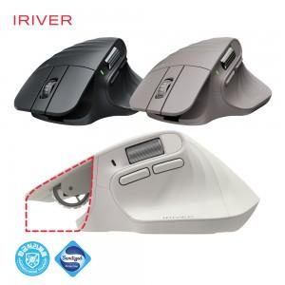

【상세/제작정보】

【인쇄/포장옵션】 | 레이저 / 포장지포장

【공급단가】 | 수량
*VAT별도 | 단가

【상품 URL】 | https://dev.easy1.co.kr:443/src/goods_detail.php?gdno=32235

